グループ分け方法の説明
■遺伝的アルゴリズム

 | ●概要
 | 遺伝的アルゴリズムは、生物の進化の仕組みをまねて、たくさんの選択肢の中から試行錯誤を繰り返してベストな答えを探す方法

 |  | 〇ダーウィンの進化論 | 〇遺伝的アルゴリズム概要
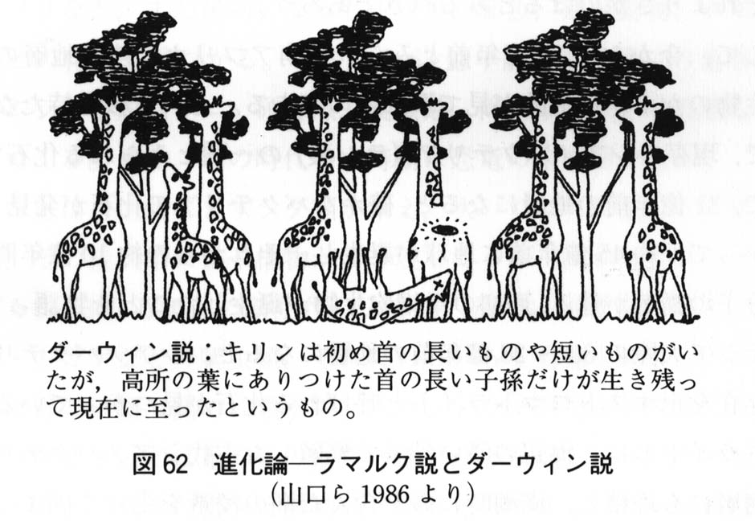
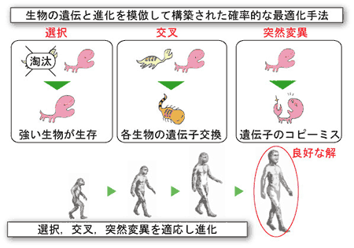
 |  |  |  | ゲノム(DNA)：生物の特徴を決める設計図であり、遺伝的アルゴリズムではこの仕組みを模倣
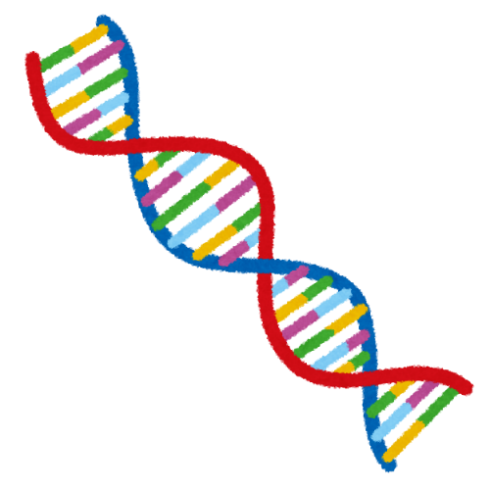

 |  | https://www.med.akita-u.ac.jp/~doubutu/gijutubu/Mendel.html | https://se.doshisha.ac.jp/se/education/laboratory/information/intelligent_system_design.html

 | ●グループ分けへの遺伝的アルゴリズム適応（覚書）

 | 〇ゲノム
 |  | グループ番号の配列．下記の例では，配列の左から「Aさんはグループ8」，「Bさんはグループ10」といった具合にグループが割り当てられる．したがって１次元の配列（ゲノム）でグループ分けを表現可能．

 | 〇フロー

初期集団の生成
ランダムなゲノムの配列を複数生成
ゲノム1
ゲノム2
ゲノム3
ゲノム4
ゲノムN
・・・

ゲノム1
ゲノム2
ゲノム3
ゲノム4
ゲノムN
適応度の評価
各ゲノムを点数付け
上手にグループ分けできているのかを評価
・同じ部/室/課の人と同じチームなら減点
・過去同じグループになっていたら減点
・・・
20点
80点
55点
85点
75点

選択
優秀な固体を残し，それ以外は淘汰
ゲノム1
ゲノム2
ゲノム3
ゲノム4
ゲノムN

・・・
20点
80点
55点
85点
75点

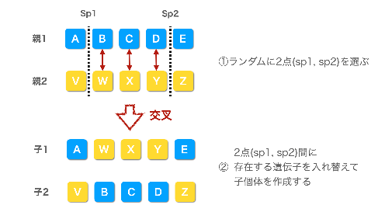
交叉
優秀なゲノム同士で子供を生成
ゲノム1
ゲノム2
ゲノム3
ゲノム4
ゲノムN
優秀なゲノムの配列をmixさせる．
・・・

 |  |  |  | https://www.gluegent.com/blog/2023/02/algorithm-ga.html
突然変異

突然変異
ランダムに遺伝子を変化させる
ゲノム1
ゲノム2
ゲノム3
ゲノム4
ゲノムN

・・・

ランダムに入れ替え

繰り返すことで，どんどん優秀な固体（グループ分け）に進化する！！

